2024_03_data
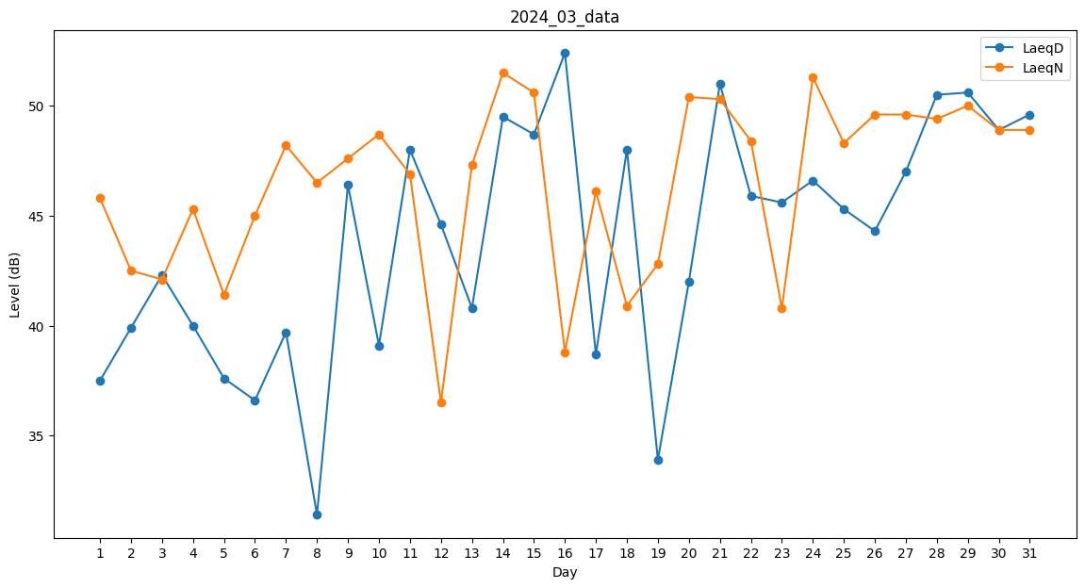
Day | LaeqD | LaeqN
1 | 37.5 | 45.8
2 | 39.9 | 42.5
3 | 42.3 | 42.1
4 | 40 | 45.3
5 | 37.6 | 41.4
6 | 36.6 | 45
7 | 39.7 | 48.2
8 | 31.4 | 46.5
9 | 46.4 | 47.6
10 | 39.1 | 48.7
11 | 48 | 46.9
12 | 44.6 | 36.5
13 | 40.8 | 47.3
14 | 49.5 | 51.5
15 | 48.7 | 50.6
16 | 52.4 | 38.8
17 | 38.7 | 46.1
18 | 48 | 40.9
19 | 33.9 | 42.8
20 | 42 | 50.4
21 | 51 | 50.3
22 | 45.9 | 48.4
23 | 45.6 | 40.8
24 | 46.6 | 51.3
25 | 45.3 | 48.3
26 | 44.3 | 49.6
27 | 47 | 49.6
28 | 50.5 | 49.4
29 | 50.6 | 50
30 | 48.9 | 48.9
31 | 49.6 | 48.9

